1.Sản phẩm
KẾ HOẠCH MARKETING:
SẢN PHẨM/ DỊCH VỤ KINH DOANH (ĐỒ CHƠI GỖ TRẺ EM)

TT | Tên sản phẩm/ dịch vụ | ĐVT | Hình ảnh SP | Đặc điểm (Thành phần & Quy cách) | Lợi thế | Lợi ích | Chất liệu | Màu sắc | Size | Mô tả dịch vụ
1 | Bảng chữ cái nổi | Cái | 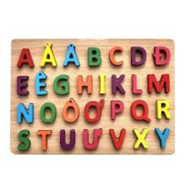 | Gỗ Dẻ gai / Sồi. Chữ cái cắt rời, sơn gốc nước nhiều màu. Đóng hộp giấy kraft cao cấp. | Tính giáo dục cao, thiết kế 3D giúp trẻ dễ cầm nắm. | Phát triển thị giác, xúc giác và nhận biết mặt chữ sớm. | Gỗ tự nhiên | Đa màu sắc (Đỏ, xanh, vàng...) | 30 x 20 cm | Giúp bé nhận biết chữ cái & phát triển tư duy
2 | Bộ khối lắp ráp | Bao | 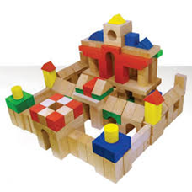 | Gỗ Thông/Cao su tự nhiên. Các khối hình học (vuông, tròn, tam giác). Túi vải canvas đựng đồ. | Linh hoạt, số lượng chi tiết lớn nhưng giá vốn thấp. | Kích thích sáng tạo, tư duy hình khối và phối hợp tay mắt. | Gỗ cao cấp | Phối nhiều màu | 50 chi tiết | Rèn luyện khả năng sáng tạo & khéo tay
3 | Đồ chơi xếp chồng | Cái | 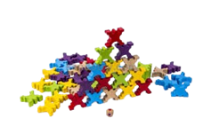 | Các vòng gỗ kích thước khác nhau lồng vào trục. Mài nhẵn bề mặt bằng sáp ong. | Sản phẩm "phễu" dễ bán, quy trình làm nhanh, ít tốn gỗ. | Học về kích thước (to/nhỏ) và sự khéo léo của đôi tay. | Gỗ tự nhiên | Đa màu sắc | 15 x 15 x 20 cm | Rèn tư duy logic & phân biệt kích thước
4 | Xe tập đi gỗ | Cái | 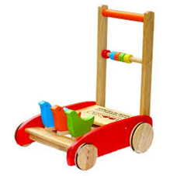 | Cấu trúc chữ L vững chãi, có tiếng lách cách khi đẩy. Bánh xe bọc cao su chống trượt. | Độ bền vượt trội so với xe nhựa, trọng lượng đầm giúp bé an toàn. | Hỗ trợ vận động, giúp bé tự tin trong những bước đi đầu đời. | Gỗ cao cấp | Tự nhiên - Đỏ - Xanh | 40 x 30 x 45 cm | Hỗ trợ bé tập đi an toàn, chống trượt
5 | Ngựa bập bênh | Cái | 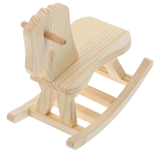 | Gỗ tấm dày (20-30mm), ghép mộng chắc chắn. Bề mặt sơn mờ bóng hoặc lau dầu | Giá trị decor cao, là món quà sang trọng cho các dịp thôi nôi. | Rèn luyện khả năng giữ thăng bằng và sức mạnh cơ bắp cho bé. | Gỗ tự nhiên | Gỗ mộc / Vàng chanh | 68 x 30 x 50 cm | Tăng cường vận động & khả năng thăng bằng
6 | Bộ xếp hình lâu đài | Cái | 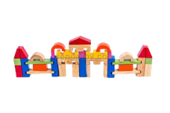 | Các khối gỗ hình trụ, mái chóp, cổng thành. | Đa năng, chơi được nhiều cách phối hợp. | Xây dựng tư duy logic và tính kiên trì. | Gỗ cao cấp | Đa màu sắc | 100 chi tiết | Phát triển trí tưởng tượng & không gian
7 | Đồ chơi câu cá gỗ | Cái | 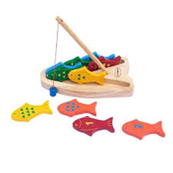 | Gồm cần câu có nam châm và các con cá gỗ. | Tương tác tốt (có thể chơi cùng ba mẹ/bạn bè). | Luyện sự khéo léo của đôi tay và tính tập trung. | Gỗ & Nam châm | Đa màu sắc | 25 x 20 cm | Rèn luyện sự khéo léo & tính kiên nhẫn
8 | Bộ rút gỗ | Cái | 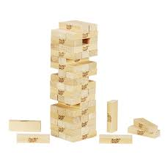 | Các thanh gỗ hình chữ nhật đồng nhất về kích thước. | Giá siêu rẻ (35k), phù hợp làm quà tặng kèm. | Rèn luyện sự bình tĩnh và khả năng quan sát. | Gỗ thông | Màu gỗ tự nhiên | 15 x 15 x 20 cm | Trò chơi gia đình, rèn sự khéo léo
9 | Bảng luồn hạt | Cái | 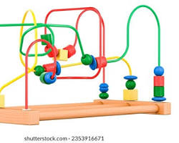 | Hạt gỗ đầy màu sắc chạy dọc theo khung dây thép. | Độ bền cực cao, không lo hỏng hóc hay thất lạc chi tiết. | Phát triển vận động tinh và phối hợp tay - mắt. | Gỗ & Thép bọc nhựa | Phối nhiều màu | 20 x 15 x 18 cm | Rèn luyện vận động tinh của đôi tay
10 | Bảng vẽ tự xóa | Cái | 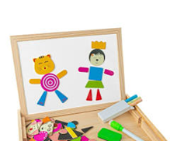 | Khung gỗ, mặt bảng phủ lớp vật liệu dễ xóa. | Sạch sẽ, bảo vệ môi trường, không dùng phấn/mực. | Khuyến khích bé sáng tạo, vẽ vời không giới hạn. | Gỗ & Nhựa ABS | Xanh - Hồng | 30 x 25 cm | Cho bé thỏa sức sáng tạo không bẩn tay

 | Ghi chú:
 | Đối với sản phẩm hữu hình: điền cột màu xanh
 | Đối với dịch vụ: điền cột màu cam

 | Đối với DN bán lẻ/bán sỉ: tối thiểu 10 sản phẩm
 | Đối với DN sản xuất: tối thiểu 8 sản phẩm
 | Đối với DN cung cấp dịch vụ: tối thiểu 4 dịch vụ

5.Cơ cấu tổ chức
 |  | SƠ ĐỒ TỔ CHỨC

CƠ CẤU TỔ CHỨC
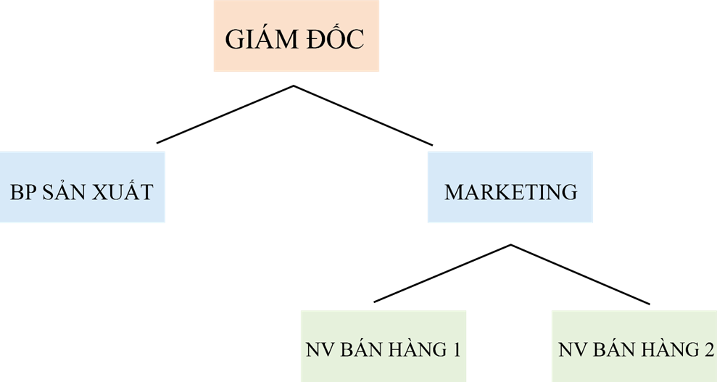

TT | Nội dung | Thông tin
1 | Hình thức pháp lý của doanh nghiệp: | Công ty trách nhiệm hữu hạn một thành viên
2 | Chủ sở hữu | Nguyễn Hoàng Sơn
3 | Người đại diện theo pháp luật | Ngọc Hoàng Đan Vy

